CollectiveAccess
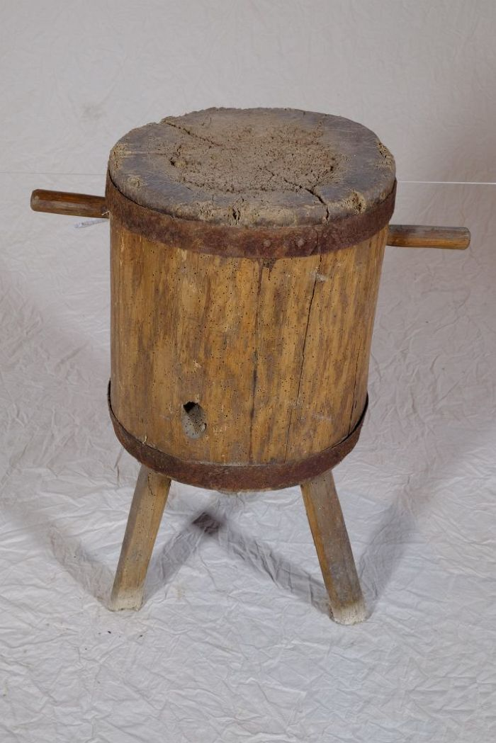
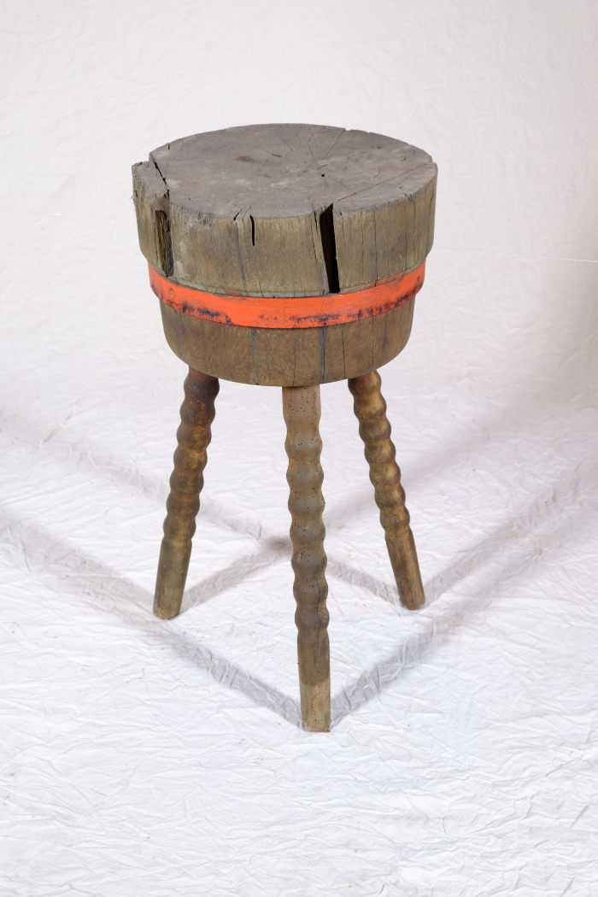
Image | Object | Description | Date
 | Hackklotz (A1110) | Ein Hackklotz, in Thüringen und Sachsen auch als Hack(e)stock bezeichnet, diente als Unterlage beim Spalten von Brennholz mit der Axt. Die Höhe war in etwa so gewählt, dass die Oberkante des zu spaltenden Holzstückes auf Hüfthöhe war.
 | Hackklotz (A1281) | Ein Hackklotz, in Thüringen und Sachsen auch als Hack(e)stock bezeichnet, diente als Unterlage beim Spalten von Brennholz mit der Axt. Die Höhe war in etwa so gewählt, dass die Oberkante des zu spaltenden Holzstückes auf Hüfthöhe war.

